màu chủ đạo
サイトのメインカラーをお知らせください | #00bfff

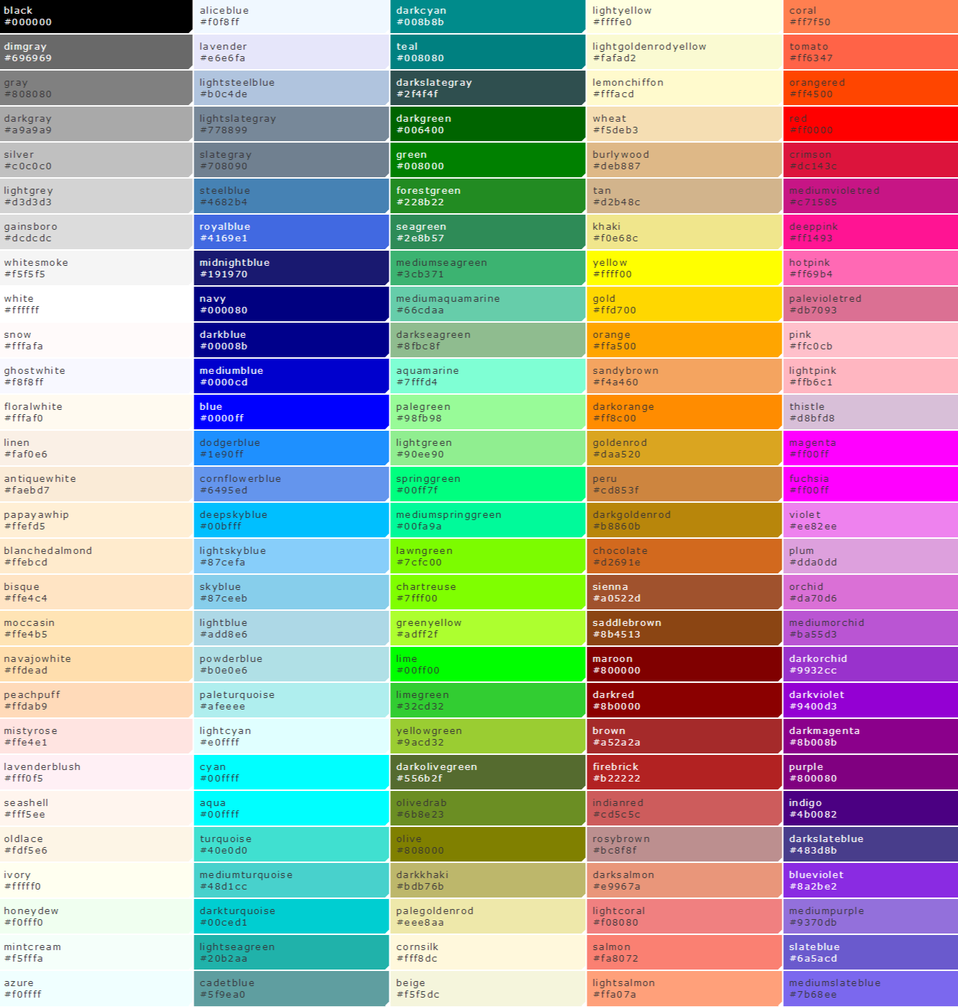
 |  | làm theo mẫu 05
 |  | http://testcha.com/sample05/

TOP
1：TOPページ

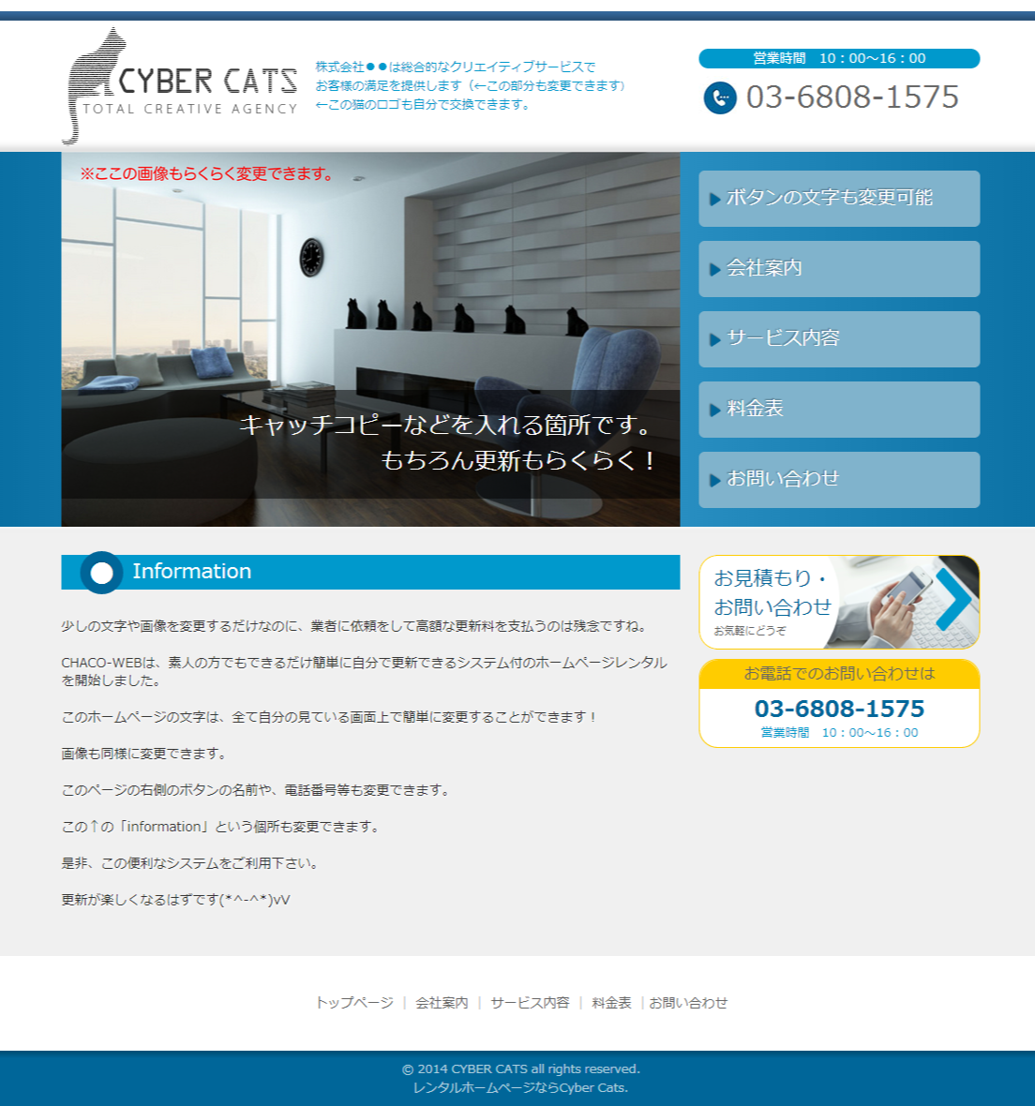
 | Logo: trong file đính kèm |  | điện thoại | 090-2097-4099
 |  |  | thời gian | 9:00-20:00
 |  |  | điịa chỉ | 〒385-0053長野県佐久市野沢326-21-101
 |  |  |  |  | TOP
 | FOTOLIA ID: | #69077753 Trang Top thường là Slider với 5 hình ứng với các id hình trong file đính kềm #69077753 , #55911582, #46507827, #57320579, #69244029

Menu
1> Top
2>業務内容
3>お客様の声
4>料金表
5>お問い合わせ
 |  |  |  |  | 業務内容

 |  |  |  |  | お客様の声

 |  |  |  |  | 料金表

 |  |  |  |  |  | Ứng với từng trang trên menu nhìn vào sheet tab đặt tên cho giống:
 |  |  |  |  | お問い合わせ

 |  |  |  |  |  | 1> TOP | index.html
 | 脳科学のリサーチ・コンサルティング・セミナーのご相談はオフィスワンダリングマインドへ！(Đây là nội dung text trên hình) |  |  |  |  | 2>業務内容 | info.html
 |  |  |  |  |  | 3>お客様の声 | customer.html
 |  |  |  |  | hình giống với template | 4>料金表 | price.html
 |  |  |  |  | お見積りお問い合わせ | 5>お問い合わせ | contact.html
Giong voi Template
 | 最新脳科学文献をあなたへ (Đây là tiêu đề )

 | Facebookで１万人の読者を持つ脳科学ブログ「脳科学 リハビリテーション」の管理人佐藤洋平が、あなただけのためにオーダーメイドで最新の情報について分かりやすく何度でもご説明いたします！

 | 脳科学について詳しく知りたいけれど時間の取れない方、講演や執筆にあたって脳科学に関する分かりやすい資料をお探しの方、英語で書かれた最新の脳科学情報を知りたいのだけれども英語論文を読み込む時間が取れない方、懇切分かりやすいご説明を致します。お気軽にご相談ください。
 | (Đây là nội dung)

 |  |  |  |  | お電話でのお問い合せは 090-2097-4099 受付時間 9:00-20:00

Giong voi Template, khac so dien thoai va gio

trang 2 (info)
trang 2：メニュー1

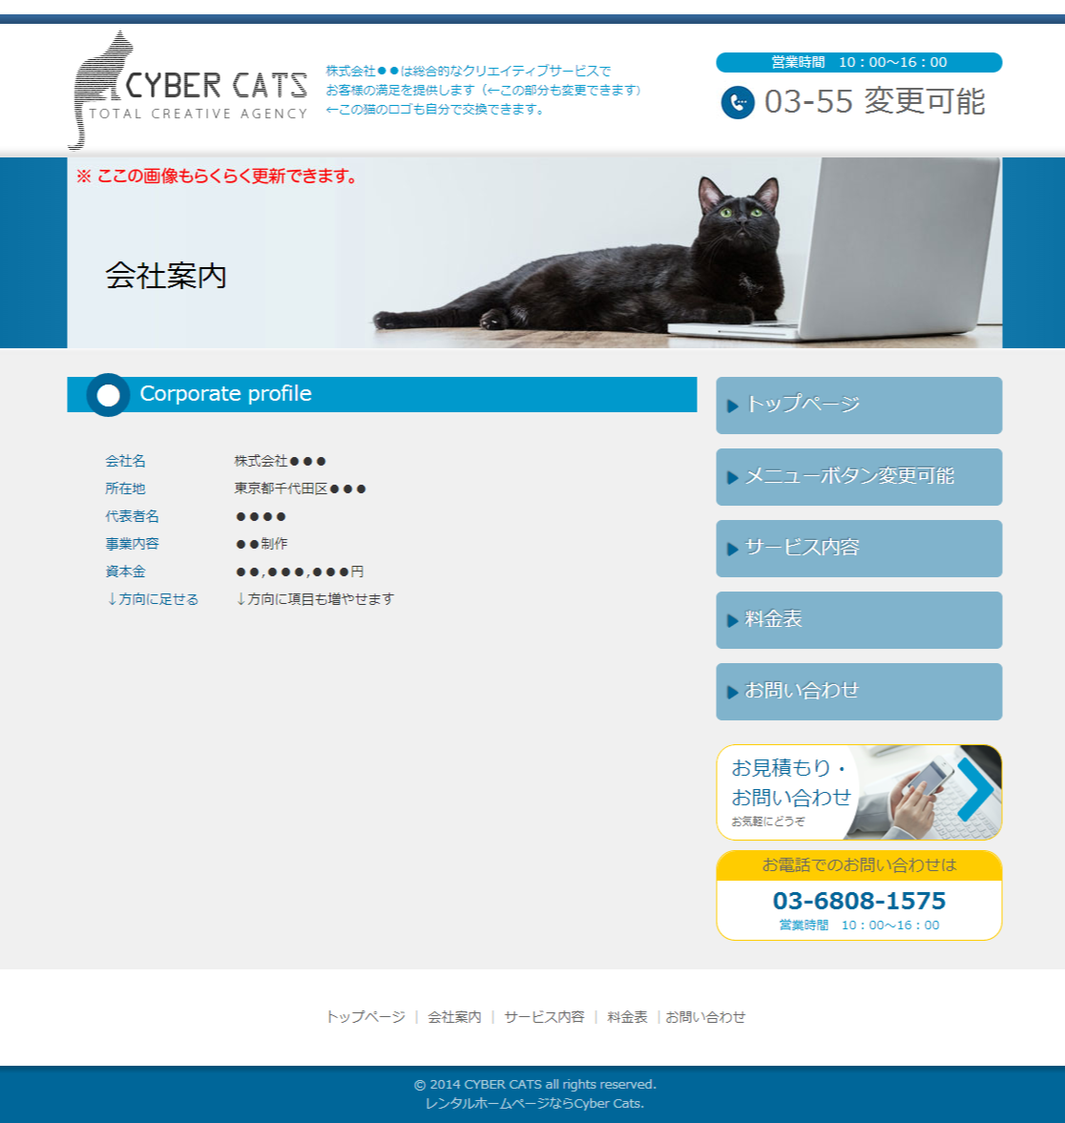

 | FOTOLIA ID:#55911582 (Ngoại trừ trang Top mấy trang này chỉ là hình tĩnh với id hình trong file đính kem)

 | 業務内容 (Đây là tiêu đè)

 | 脳科学文献リサーチ | ご相談いただいた内容について世界中の文献を検索し、あなただけのために分かりやすい資料を作成、マンツーマンでご説明させていただきます。
 | 執筆 | ブログ・メルマガ・書籍の執筆代行も行います。
 | セミナー | コミュニケーションに関わる脳科学を得意としています。

trang 3 (customer)
3：メニュー2

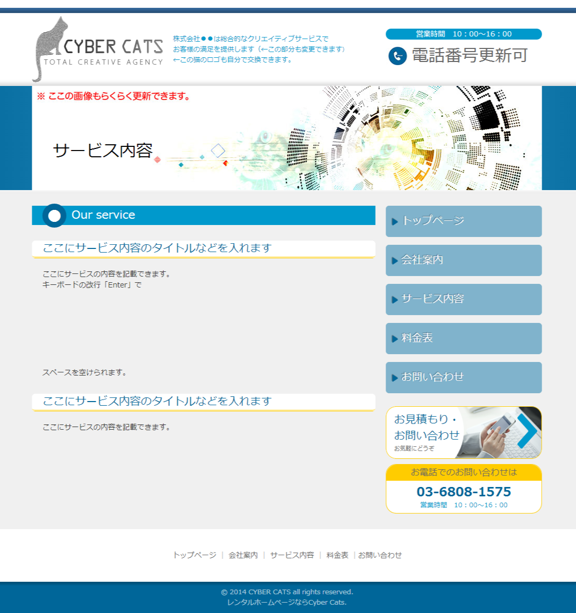

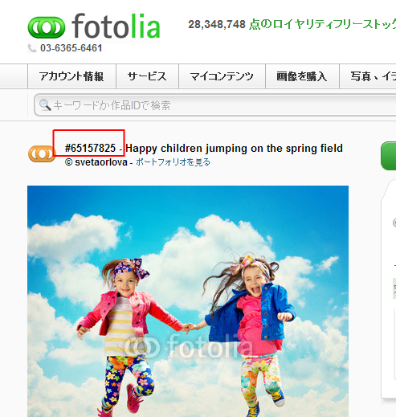
 | FOTOLIA ID:#46507827

 | お客様の声

 | 東京都 コンサルティング会社経営 男性
 | ●背景 弊社では、大企業の事業部レベルを対象として事業戦略の立案やその実行支援をしています。 「人のパフォーマンスを高めるには、どうすればよいのか？」というテーマにはアンテナを広げていました。 その中で、「マインドフルな状態だとパフォーマンスが高まる」「メタ認知のチカラが、パフォーマンス向上の鍵」といった考え方に出会いました。 単純に言えば、『メディテーション（瞑想）は、集中力と落ちつきがUPして、仕事の成果にも繋がるよ』という解釈。 確かに、そのようにおっしゃる成功者も多いし、個人的な実感としてもありました。 ただ、コンサルサービス提供者としては、その科学的バックグラウンドをしっかりとつかんでおきたい。 そういう動機から、心理学／認知科学を経て、脳科学にたどり着きました。 しかし、我々メンバーには、脳科学のバックグラウンドは特にありません。 書籍／論文／ネット情報などを中心に、手探りで我々なりに体系化していました。 「脳機能局在論」的な知識の積み重ねが中心だったなかで、（当然ながら？）あるタイミングで「脳機能ネットワーク論」的なフレームを知りました。 ところが、そもそもこの手の研究自体が日が浅いこともあり、素人向けの解説本など殆どありません。 英語主体の文献を集めて解読する・・・という基礎的な勉強は続けていましたが、素人ばかりでは限界を感じてました。 そのような時に、Facebookやブログなどでみていた「脳科学 リハビリテーション」さんを思い出した次第です。 面識も紹介者もない中、不躾とは思いつつ、「手助けして頂けないか・・」と、メールさせて頂いたのがコンタクトしたきっかけでした。 ●依頼内容 「ラージスケール・ブレイン・ネットワーク」、特に、デフォルトモードネットワーク（DMN）と中央実行系ネットワークなどのタスクポジティブネットワーク（TPN）についての解説や、それらの研究のトレンドの整理をお願いしました。 それを出発点として、「瞑想が脳に良い」ということの研究論文の洗い出しとそれぞれの発見と示唆のまとめ、「瞑想したらスッキリする」のスッキリ感はどのように研究されているか・・などのリサーチをお願いしました。 ●進行スタイル 毎月のテーマに沿って主要論文（数百本？）を読破していただき、それらの研究内容やトレンドを、資料（約20ページ前後）にまとめて頂く。 そのまとめ資料をもとに、プレゼンテーションしていただき、それらの内容についてディスカッションにつきあって頂く（約4時間）。 そして、翌月のテーマを設定する。そういうスタイルで進めて頂きました。 ●成果 瞑想／デフォルトモードネットワーク／タスクポジティブ／注意集中（Attention）／マインドワンダリングをキーワードとした基礎的な主要研究を網羅する事ができました。 もし、これを弊社のメンバーだけでやっていたら、数倍の時間をかけても、「網羅性」を確保できなかっただろうと実感しています。 また、「集中する」「雑念が浮かぶ」「瞑想する」という行為の経験的な感覚は多くの人に語られているのは分かっていましたが、その脳機能的なメカニズムとしてかなり体系的に理解することができました。 専門家の方々からすると、初歩的過ぎて話にならないレベルかも知れません。 しかし、我々しろうとにとっては大変に価値のあるものでした。過去には、脳科学の有名な方々に会って質問をぶつけた事もあったのですが、体系的に説明してくださる方が意外と少ないものでした。 そういった経験もあり、論文ベースで全体像を（浅く広くですが）把握できたのは、今後の弊社のビジネスにとって自信にも繋がっています。 ●その他 主催者さんの、お人柄にとても惹かれました。 誠実かつ着実にリサーチを進めていくワークスタイル。リサーチ作業そのものを拝見したわけではないのですが、ミーティング中の受け答えや作り込まれた資料などから、うかがい知る事が出来ました。信頼感が高いです。 また、「DMNは宴会部長説」「DMNと実行ネットワークはシーソー関係」「自分ごとシステム VS 他人ごとシステム」など、私に取っては、非常に分かりやすい表現を生み出してくれる才能にも感心しました。ひょっとすると、アカデミックな世界としては「御法度」な事なのかもしれません。 しかし、「依頼者への成果を高める・・」というサービスとしての、真面目さの追求だということがヒシヒシと伝わってきました。これらの「たとえ話」は、私の業務の中でも勝手に流用させて頂いています（笑） 私の本当の気持ちとしては、ぜ

 | 福岡県 理系大学院生 女性
 | 前頭前野の血液動態を対象に研究を進めています。既存の和書や日本語総説に必要な情報を見つけられず往生しておりましたところ、本サイトを発見し早速ご相談にのっていただきました。脳神経科学関連の最新の情報を得るためには、やはり英語文献にあたることが必須かと思いますが、当方の場合、肝心の英語能力に限界があり思うように進みません。そんなおり、当方の質問にすぐに的確な回答をいただくことができ、とても助かりました。不勉強にて本分野の全体像もわからず、自分の探している情報がどのような類のものであるかもハッキリしておりませんでしたが、オフィスワンダリングマインド様とやりとりをさせていただくうちに、自分の立ち位置も明確になってきました。これも代表の佐藤様の豊富な知識のおかげであると思っています。 また本サイトに公表されている情報の蓄積も、おかげさまでとても役立っています。論文要旨に加えてブログのコメントの世界感も大好きです。 また何かありましたらご相談させていただきます。

trang 4(price)
trang 4：メニュー3

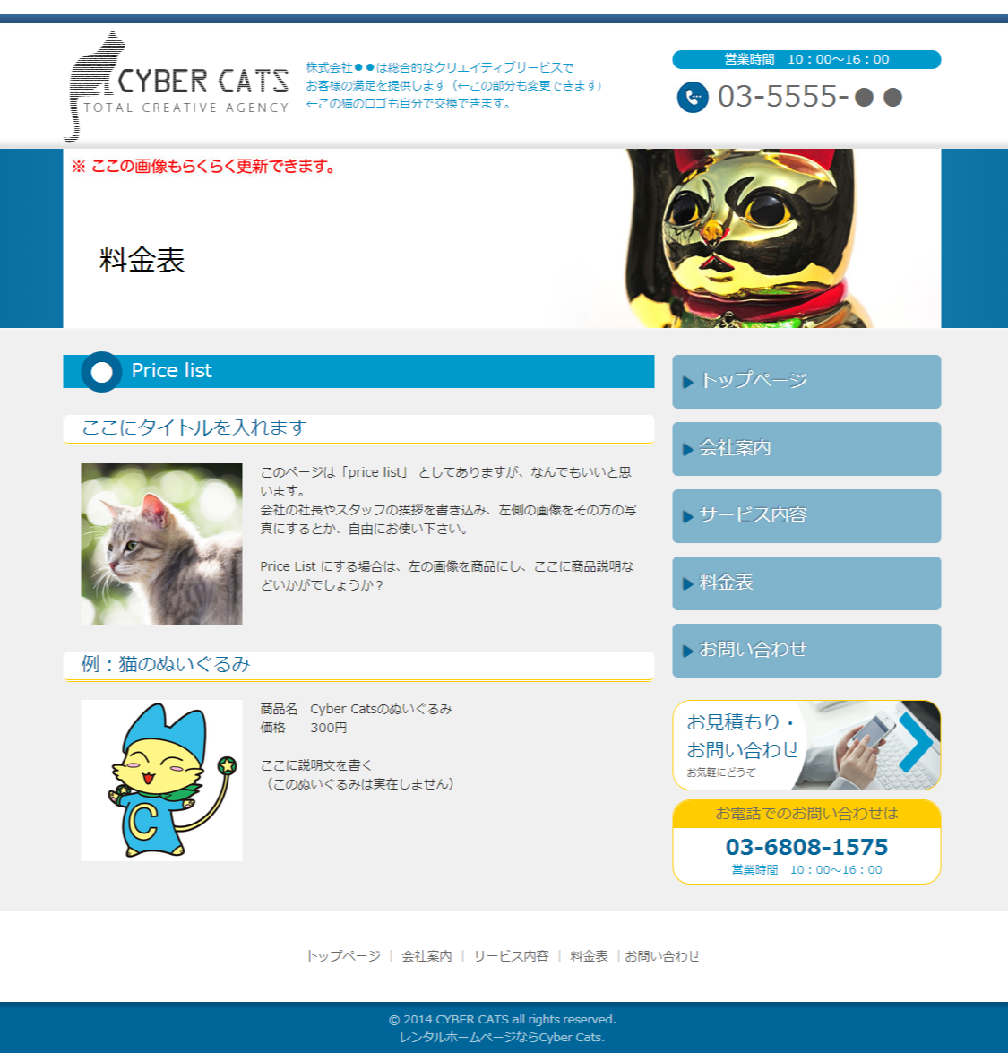

 | FOTOLIA ID:#57320579

 | 料金表

 | 英語文献のリサーチ・コンサルティング
 | #61288726 - | メール/Skypeを使用しての個別相談対応とさせていただきます。 原則３ヶ月以上の契約でお値段は1ヶ月49,800～99,800円（税別、値段は期間/内容による）となっております。※学生割引、セラピスト（PT/OT/ST）割引がございます。ご相談ください。

 | 執筆
 | #50557501 - | ブログ・メルマガ・書籍の執筆代行を行います。お値段はないようによりますのでご相談ください。

 | セミナー
 | #50882734 - | コミュニケーションに関わる脳科学を得意としています。お値段は内容と時間により50,000～100,0000円となっております。

trang 5(contact)
trang 5：お問い合わせフォーム

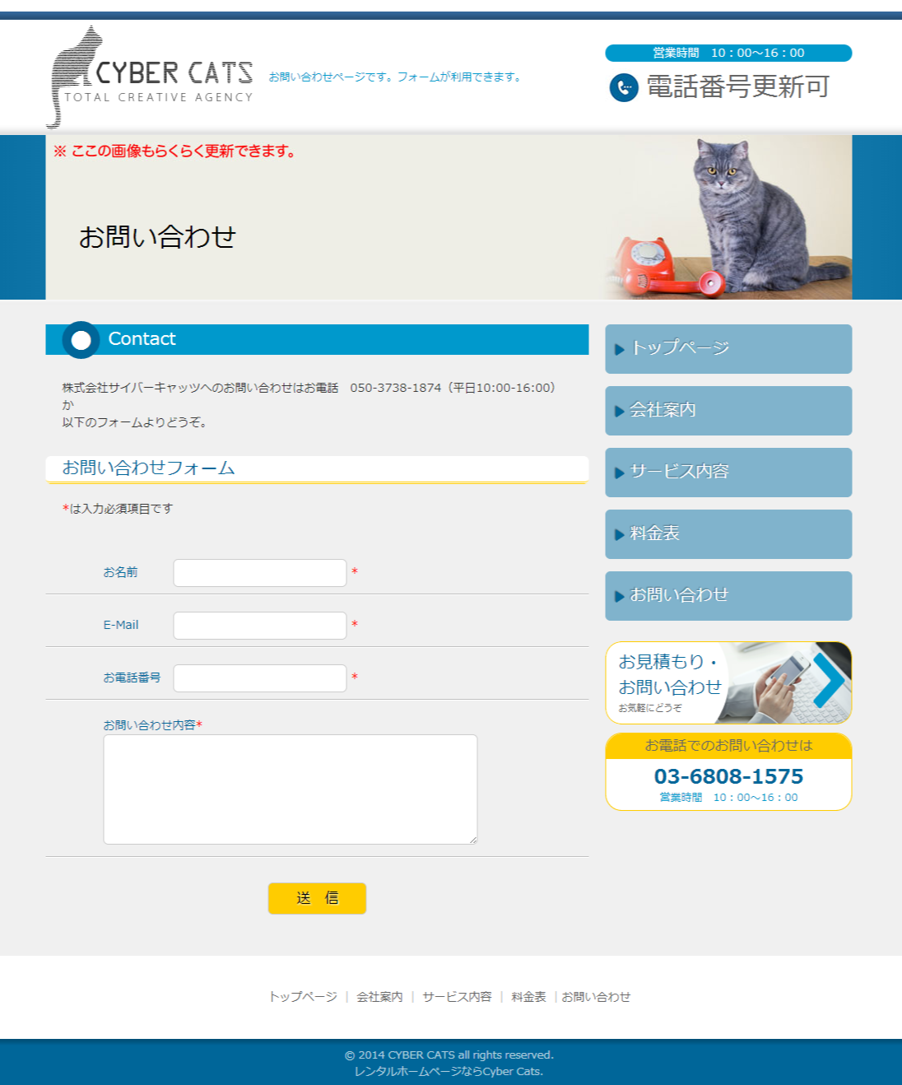

 | FOTOLIA ID:#69244029

 | お問い合わせ

 | オフィスワンダリングマインドへのお問い合せは以下のフォームよりどうぞ

 | お名前
 | E-Mail
 | お電話番号
 | 郵便番号
 | 住所
 | お問い合わせ内容

